квартири, площі
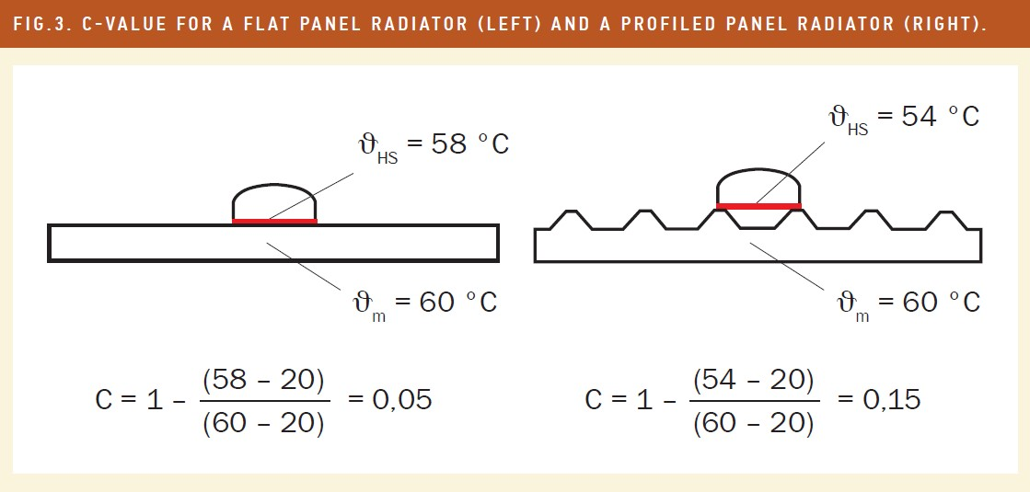
№ п/п | № квартири | поверх | кіл-ть кімнат | Площа загальна по даним КТЕ | Площа опалювальна по КТЕ | № розподілювача | розташування | тип радіатора | кіл-ть секцій | розмір д/в/г см | Q радіатора, Вт | Kq | Kc | Ккв | К приведене | показники на 01.12 | показники на 01.11 | споживання за період | споживання за період приведене | сумарне споживання по квартирі, од. | сумарне приведене споживання по квартирі, од. | приведене до м2 площі, од/м2 | обсяг споживання за період, Гкал | приведене до м2 площі, Гкал/м2 | донарахування, Гкал | логіка, не міняти! (площа повернення) | повернення у звязку з уточненням, Гкал | Ітого, Гкал | уточнене приведене до м2 площі, Гкал/м2 | уточнене донарахування, Гкал | Ітого, Гкал | логіка, не міняти! (площа повернення) | 2-ге повернення у звязку з уточненням, Гкал | Ітого по распр., Гкал | 2-ге уточнене приведене до м2 площі, Гкал/м2 | Кінцева перевірка | Ітого по м2, Гкал | функціонування системи | МЗК | ВСЬОГО, Гкал
1 | кв.1 | 3 | 2 | 61.30 | 59.30 |  |  |  |  |  |  |  |  |  |  |  |  |  |  |  |  |  |  |  |  | 59.30 | -0.070 |  |  |  |  | 59.30 | -0.001 |  |  |  | 1.211 | 0.045 | 0.090 | 1.345
2 | кв.2 | 3 | 2 | 56.40 | 52.00 |  |  |  |  |  |  |  |  |  |  |  |  |  |  |  |  |  |  |  |  | 52.00 | -0.061 |  |  |  |  | 52.00 | -0.001 |  |  |  | 1.062 | 0.039 | 0.079 | 1.180
3 | кв.3 | 3 | 2 | 50.88 | 50.88 |  |  |  |  |  |  |  |  |  |  |  |  |  |  |  |  |  |  |  |  | 50.88 | -0.060 |  |  |  |  | 50.88 | -0.001 |  |  |  | 1.039 | 0.038 | 0.077 | 1.154
4 | кв.4 | 3 | 3 | 73.80 | 67.20 |  |  |  |  |  |  |  |  |  |  |  |  |  |  |  |  |  |  |  |  | 67.20 | -0.079 |  |  |  |  | 67.20 | -0.001 |  |  |  | 1.372 | 0.051 | 0.102 | 1.525
5 | кв.5 | 4 | 3 | 74.70 | 68.03 |  |  |  |  |  |  |  |  |  |  |  |  |  |  |  |  |  |  |  |  | 68.03 | -0.080 |  |  |  |  | 68.03 | -0.001 |  |  |  | 1.389 | 0.051 | 0.103 | 1.543
6 | кв.6 | 4 | 2 | 56.70 | 52.00 |  |  |  |  |  |  |  |  |  |  |  |  |  |  |  |  |  |  |  |  | 52.00 | -0.061 |  |  |  |  | 52.00 | -0.001 |  |  |  | 1.062 | 0.039 | 0.079 | 1.180
7 | кв.7 | 4 | 2 | 55.70 | 51.90 | 25482311 | спальня | алюм | 9 | 72х55х9,5 | 1665 | 1.665 | 1.28 | 0.9 | 1.9181 | 217 | 146 | 71 | 136.18 | 242 | 467.37 | 9.005 | 0.605 | 0.011661161932 | 0.000 | 51.90 | -0.061 | 0.544 | 0.010484356735 | 0.000 | 0.544 | 51.90 | -0.001 | 0.544 | 0.010472284209 | 0.000 |  | 0.039 | 0.078 | 0.661
 |  |  |  |  |  | 25482312 | зал |  | 11 | 90х55х9,5 | 2035 | 2.035 | 1.28 | 0.9 | 2.3443 | 182 | 120 | 62 | 145.35
 |  |  |  |  |  | 25482313 | кухня |  | 8 | 65х55х8 | 1480 | 1.48 | 1.28 | 0.9 | 1.7050 | 344 | 235 | 109 | 185.84
8 | кв.8 | 4 | 3 | 75.17 | 75.17 |  |  |  |  |  |  |  |  |  |  |  |  |  |  |  |  |  |  |  |  | 75.17 | -0.088 |  |  |  |  | 75.17 | -0.001 |  |  |  | 1.535 | 0.057 | 0.114 | 1.705
9 | кв.9 | 5 | 3 | 68.03 | 68.03 | 25482324 | спальня 2 | м-140 | 9 | 100х60х14 | 1395 | 1.395 | 1.34 | 0.9 | 1.6824 | 247 | 190 | 57 | 95.90 | 155 | 304.14 | 4.471 | 0.394 | 0.0057891184123 | 0.043 | 0.00 | 0.000 | 0.437 | 0.0064208989647 | 0.000 | 0.437 | 68.03 | -0.001 | 0.436 | 0.0064088264378 | 0.000 |  | 0.051 | 0.103 | 0.590
 |  |  |  |  |  | 25482310 | зал |  | 12 | 135х60х14 | 1860 | 1.86 | 1.34 | 0.9 | 2.2432 | 166 | 130 | 36 | 80.75
 |  |  |  |  |  | 25482309 | спальня 1 |  | 11 | 125х60х14 | 1705 | 1.705 | 1.34 | 0.9 | 2.0562 | 193 | 131 | 62 | 127.49
 |  |  |  |  |  | 25482325 | кухня |  | 4 | 45х60х14 | 620 | 0.62 | 1.34 | 0.9 | 0.7477 | 150 | 150 | 0 | 0.00
10 | кв.10 | 5 | 2 | 56.40 | 52.00 | 25482680 | зал | м-140 | 9 | 100х60х14 | 1395 | 1.395 | 1.34 | 0.9 | 1.6824 | 317 | 211 | 106 | 178.33 | 349 | 359.47 | 6.913 | 0.465 | 0.0089516128589 | 0.000 | 52.00 | -0.061 | 0.404 | 0.0077748076618 | 0.000 | 0.404 | 52.00 | -0.001 | 0.404 | 0.0077627351349 | 0.000 |  | 0.039 | 0.079 | 0.522
 |  |  |  |  |  | 25482651 | спальня |  | 3 | 35х60х14 | 465 | 0.465 | 1.34 | 0.9 | 0.5608 | 270 | 184 | 86 | 48.23
 |  |  |  |  |  | 25482650 | спальня |  | 6 | 70х60х14 | 930 | 0.93 | 1.34 | 0.9 | 1.1216 | 246 | 166 | 80 | 89.73
 |  |  |  |  |  | 25482679 | кухня |  | 3 | 35х60х14 | 465 | 0.465 | 1.34 | 0.9 | 0.5608 | 243 | 166 | 77 | 43.18
11 | кв.11 | 5 | 2 | 55.70 | 51.90 | 25482250 | кухня | м-140 | 3 | 35х60х14 | 465 | 0.465 | 1.34 | 0.9 | 0.5608 | 9 | 3 | 6 | 3.36 | 98 | 146.93 | 2.831 | 0.190 | 0.0036658993681 | 0.143 | 0.00 | 0.000 | 0.333 | 0.0064208989647 | 0.000 | 0.333 | 51.90 | -0.001 | 0.333 | 0.0064088264378 | 0.000 |  | 0.039 | 0.078 | 0.450
 |  |  |  |  |  | 25482251 | спальня 1 |  | 6 | 65х60х14 | 930 | 0.93 | 1.34 | 0.9 | 1.1216 | 14 | 3 | 11 | 12.34
 |  |  |  |  |  | 25482252 | спальня 1 |  | 7 | 75х60х14 | 1085 | 1.085 | 1.34 | 0.9 | 1.3085 | 47 | 11 | 36 | 47.11
 |  |  |  |  |  | 25482253 | зал |  | 10 | 110х60х14 | 1550 | 1.55 | 1.34 | 0.9 | 1.8693 | 63 | 18 | 45 | 84.12
12 | кв.12 | 5 | 3 | 73.80 | 73.80 |  |  |  |  |  |  |  |  |  |  |  |  |  |  |  |  |  |  |  |  | 73.80 | -0.087 |  |  |  |  | 73.80 | -0.001 |  |  |  | 1.507 | 0.056 | 0.111 | 1.674
13 | кв.13 | 6 | 3 | 74.50 | 69.50 |  |  |  |  |  |  |  |  |  |  |  |  |  |  |  |  |  |  |  |  | 69.50 | -0.082 |  |  |  |  | 69.50 | -0.001 |  |  |  | 1.419 | 0.053 | 0.105 | 1.577
14 | кв.14 | 6 | 2 | 56.50 | 50.88 | 25482652 | зал | м-140 | 9 | 100х60х14 | 1395 | 1.395 | 1.34 | 0.9 | 1.6824 | 327 | 302 | 25 | 42.06 | 73 | 123.45 | 2.426 | 0.160 | 0.0031417716093 | 0.167 | 0.00 | 0.000 | 0.327 | 0.0064208989647 | 0.000 | 0.327 | 50.88 | -0.001 | 0.326 | 0.0064088264378 | 0.000 |  | 0.038 | 0.077 | 0.441
 |  |  |  |  |  | 25482656 | спальня | м-140 | 9 | 100х60х14 | 1395 | 1.395 | 1.34 | 0.9 | 1.6824 | 233 | 213 | 20 | 33.65
 |  |  |  |  |  | 25482655 | кухня | алюм | 8 | 65х55х8 | 1480 | 1.48 | 1.28 | 0.9 | 1.7050 | 231 | 203 | 28 | 47.74
15 | кв.15 | 6 | 2 | 50.88 | 50.88 | 25482692 | зал | м-140 | 10 | 115х60х14 | 1550 | 1.55 | 1.34 | 0.9 | 1.8693 | 67 | 61 | 6 | 11.22 | 96 | 112.16 | 2.204 | 0.145 | 0.0028544963934 | 0.181 | 0.00 | 0.000 | 0.327 | 0.0064208989647 | 0.000 | 0.327 | 50.88 | -0.001 | 0.326 | 0.0064088264378 | 0.000 |  | 0.038 | 0.077 | 0.441
 |  |  |  |  |  | 25482693 | спальня |  | 6 | 65х60х14 | 930 | 0.93 | 1.34 | 0.9 | 1.1216 | 151 | 114 | 37 | 41.50
 |  |  |  |  |  | 25482691 | спальня |  | 6 | 65х60х14 | 930 | 0.93 | 1.34 | 0.9 | 1.1216 | 120 | 82 | 38 | 42.62
 |  |  |  |  |  | 25482690 | кухня |  | 6 | 65х60х14 | 930 | 0.93 | 1.34 | 0.9 | 1.1216 | 162 | 147 | 15 | 16.82
16 | кв.16 | 6 | 3 | 73.80 | 73.80 | 25482332 | спальня 2 | алюм | 12 | 90х55х9,5 | 2220 | 2.22 | 1.28 | 0.9 | 2.5574 | 107 | 84 | 23 | 58.82 | 60 | 161.76 | 2.192 | 0.209 | 0.0028382847676 | 0.264 | 0.00 | 0.000 | 0.474 | 0.0064208989647 | 0.000 | 0.474 | 73.80 | -0.001 | 0.473 | 0.0064088264378 | 0.000 |  | 0.056 | 0.111 | 0.640
 |  |  |  |  |  | 25482331 | зал |  | 12 | 90х55х9,5 | 2220 | 2.22 | 1.28 | 0.9 | 2.5574 | 100 | 76 | 24 | 61.38
 |  |  |  |  |  | 25482333 | спальня 1 |  | 15 | 115х55х9,5 | 2775 | 2.775 | 1.28 | 0.9 | 3.1968 | 98 | 85 | 13 | 41.56
 |  |  |  |  |  | 25482330 | кухня |  | 12 | 90х55х9,5 | 2220 | 2.22 | 1.28 | 0.9 | 2.5574 | 69 | 69 | 0 | 0.00
17 | кв.17 | 7 | 3 | 68.03 | 68.03 | 25482687 | спальня 2 | м-140 | 8 | 90х60х14 | 1240 | 1.24 | 1.34 | 0.9 | 1.4954 | 287 | 203 | 84 | 125.62 | 321 | 449.57 | 6.608 | 0.582 | 0.0085573631111 | 0.000 | 68.03 | -0.080 | 0.502 | 0.007380557914 | 0.000 | 0.502 | 68.03 | -0.001 | 0.501 | 0.0073684853871 | 0.000 |  | 0.051 | 0.103 | 0.655
 |  |  |  |  |  | 25482682 | зал |  | 9 | 100х60х14 | 1395 | 1.395 | 1.34 | 0.9 | 1.6824 | 235 | 172 | 63 | 105.99
 |  |  |  |  |  | 25482681 | спальня 1 |  | 9 | 100х60х14 | 1395 | 1.395 | 1.34 | 0.9 | 1.6824 | 241 | 167 | 74 | 124.50
 |  |  |  |  |  | 25482686 | кухня |  | 5 | 55х60х14 | 775 | 0.775 | 1.34 | 0.9 | 0.9347 | 290 | 190 | 100 | 93.47
18 | кв.18 | 7 | 2 | 50.88 | 50.88 | 25482335 | зал | алюм | 5 | 40х55х9,5 | 925 | 0.925 | 1.28 | 0.9 | 1.0656 | 362 | 212 | 150 | 159.84 | 466 | 504.58 | 9.917 | 0.653 | 0.012841797929 | 0.000 | 50.88 | -0.060 | 0.594 | 0.011664992732 | 0.000 | 0.594 | 50.88 | -0.001 | 0.593 | 0.011652920205 | 0.000 |  | 0.038 | 0.077 | 0.708
 |  |  |  |  |  | 25482336 | зал |  | 5 | 40х55х9,5 | 925 | 0.925 | 1.28 | 0.9 | 1.0656 | 241 | 151 | 90 | 95.90
 |  |  |  |  |  | 25482334 | спальня |  | 12 | 96х40х8,5 | 1080 | 1.08 | 1.28 | 0.9 | 1.2442 | 225 | 155 | 70 | 87.09
 |  |  |  |  |  | 25482329 | кухня |  | 10 | 80х40х8,5 | 900 | 0.9 | 1.28 | 0.9 | 1.0368 | 348 | 192 | 156 | 161.74
19 | кв.19 | 7 | 2 | 56.40 | 51.90 |  |  |  |  |  |  |  |  |  |  |  |  |  |  |  |  |  |  |  |  | 51.90 | -0.061 |  |  |  |  | 51.90 | -0.001 |  |  |  | 1.060 | 0.039 | 0.078 | 1.177
20 | кв.20 | 7 | 3 | 73.31 | 66.81 | 25482664 | спальня 2 | алюм | 10 | 75х60х7 | 1850 | 1.85 | 1.28 | 0.9 | 2.1312 | 350 | 224 | 126 | 268.53 | 429 | 843.96 | 12.632 | 1.093 | 0.016357776369 | 0.000 | 66.81 | -0.079 | 1.014 | 0.015180971172 | 0.000 | 1.014 | 66.81 | -0.001 | 1.013 | 0.015168898645 | 0.000 |  | 0.050 | 0.101 | 1.165
 |  |  |  |  |  | 25482667 | зал |  | 10 | 75х60х7 | 1850 | 1.85 | 1.28 | 0.9 | 2.1312 | 259 | 163 | 96 | 204.60
 |  |  |  |  |  | 25482665 | спальня 1 |  | 10 | 75х60х7 | 1850 | 1.85 | 1.28 | 0.9 | 2.1312 | 272 | 175 | 97 | 206.73
 |  |  |  |  |  | 25482666 | кухня |  | 7 | 50х60х7 | 1295 | 1.295 | 1.28 | 0.9 | 1.4918 | 265 | 155 | 110 | 164.10
21 | кв.21 | 8 | 3 | 74.70 | 69.50 | 25482677 | спальня 2 | алюм | 8 | 65х55х9,5 | 1480 | 1.48 | 1.28 | 0.9 | 1.7050 | 65 | 63 | 2 | 3.41 | 36 | 86.53 | 1.245 | 0.112 | 0.0016121735118 | 0.334 | 0.00 | 0.000 | 0.446 | 0.0064208989647 | 0.000 | 0.446 | 69.50 | -0.001 | 0.445 | 0.0064088264378 | 0.000 |  | 0.053 | 0.105 | 0.603
 |  |  |  |  |  | 25482676 | зал |  | 11 | 90х55х9,5 | 2035 | 2.035 | 1.28 | 0.9 | 2.3443 | 35 | 9 | 26 | 60.95
 |  |  |  |  |  | 25482675 | спальня 1 |  | 8 | 65х55х9,5 | 1480 | 1.48 | 1.28 | 0.9 | 1.7050 | 133 | 133 | 0 | 0.00
 |  |  |  |  |  | 25482674 | кухня |  | 13 | 105х55х9,5 | 2405 | 2.405 | 1.28 | 0.9 | 2.7706 | 117 | 109 | 8 | 22.16
22 | кв.22 | 8 | 2 | 55.98 | 55.98 | 25482661 | зал | алюм | 10 | 80х55х9,5 | 1850 | 1.85 | 1.28 | 0.9 | 2.1312 | 295 | 216 | 79 | 168.36 | 163 | 239.97 | 4.287 | 0.311 | 0.0055510616263 | 0.049 | 0.00 | 0.000 | 0.359 | 0.0064208989647 | 0.000 | 0.359 | 55.98 | -0.001 | 0.359 | 0.0064088264378 | 0.000 |  | 0.042 | 0.085 | 0.486
 |  |  |  |  |  | 25482660 | спальня |  | 7 | 55х55х9,5 | 1295 | 1.295 | 1.28 | 0.9 | 1.4918 | 184 | 184 | 0 | 0.00
 |  |  |  |  |  | 25482659 | кухня |  | 4 | 32х55х9,5 | 740 | 0.74 | 1.28 | 0.9 | 0.8525 | 301 | 217 | 84 | 71.61
23 | кв.23 | 8 | 2 | 55.70 | 51.90 | 25482653 | зал | м-140 | 10 | 115х60х14 | 1550 | 1.55 | 1.34 | 0.9 | 1.8693 | 263 | 171 | 92 | 171.98 | 314 | 384.70 | 7.412 | 0.498 | 0.0095984998723 | 0.000 | 51.90 | -0.061 | 0.437 | 0.0084216946753 | 0.000 | 0.437 | 51.90 | -0.001 | 0.436 | 0.0084096221483 | 0.000 |  | 0.039 | 0.078 | 0.554
 |  |  |  |  |  | 25482649 | спальня |  | 7 | 80х60х14 | 1085 | 1.085 | 1.34 | 0.9 | 1.3085 | 385 | 267 | 118 | 154.40
 |  |  |  |  |  | 25482345 | кухня |  | 3 | 35х60х14 | 465 | 0.465 | 1.34 | 0.9 | 0.5608 | 362 | 258 | 104 | 58.32
24 | кв.24 | 8 | 3 | 75.17 | 69.82 | 25482663 | спальня 2 | м-140 | 7 | 80х60х14 | 1085 | 1.085 | 1.34 | 0.9 | 1.3085 | 155 | 150 | 5 | 6.54 | 85 | 156.09 | 2.236 | 0.202 | 0.0028948894388 | 0.246 | 0.00 | 0.000 | 0.448 | 0.0064208989647 | 0.000 | 0.448 | 69.82 | -0.001 | 0.447 | 0.0064088264378 | 0.000 |  | 0.053 | 0.105 | 0.606
 |  |  |  |  |  | 25482668 | зал |  | 10 | 115х60х14 | 1550 | 1.55 | 1.34 | 0.9 | 1.8693 | 233 | 153 | 80 | 149.54
 |  |  |  |  |  | 25482662 | спальня 1 |  | 11 | 125х60х14 | 1705 | 1.705 | 1.34 | 0.9 | 2.0562 | 203 | 203 | 0 | 0.00
 |  |  |  |  |  | 25482689 | кухня |  | 6 | 65х60х14 | 930 | 0.93 | 1.34 | 0.9 | 1.1216 | 158 | 158 | 0 | 0.00
25 | кв.25 | 9 | 3 | 68.03 | 68.03 | 25482347 | спальня 2 | м-140 | 10 | 110х60х14 | 1550 | 1.55 | 1.34 | 0.9 | 1.8693 | 129 | 57 | 72 | 134.59 | 371 | 604.91 | 8.892 | 0.783 | 0.011514190032 | 0.000 | 68.03 | -0.080 | 0.703 | 0.010337384835 | 0.000 | 0.703 | 68.03 | -0.001 | 0.702 | 0.010325312308 | 0.000 |  | 0.051 | 0.103 | 0.857
 |  |  |  |  |  | 25482348 | зал |  | 7 | 75х60х14 | 1085 | 1.085 | 1.34 | 0.9 | 1.3085 | 248 | 103 | 145 | 189.73
 |  |  |  |  |  | 25482344 | зал |  | 15 | 165х60х14 | 2325 | 2.325 | 1.34 | 0.9 | 2.8040 | 76 | 31 | 45 | 126.18
 |  |  |  |  |  | 25482340 | спальня 1 |  | 10 | 110х60х14 | 1550 | 1.55 | 1.34 | 0.9 | 1.8693 | 72 | 29 | 43 | 80.38
 |  |  |  |  |  | 25482343 | кухня |  | 6 | 65х60х14 | 930 | 0.93 | 1.34 | 0.9 | 1.1216 | 122 | 56 | 66 | 74.02
26 | кв.26 | 9 | 2 | 56.10 | 52.30 |  |  |  |  |  |  |  |  |  |  |  |  |  |  |  |  |  |  |  |  | 52.30 | -0.062 |  |  |  |  | 52.30 | -0.001 |  |  |  | 1.068 | 0.040 | 0.079 | 1.187
27 | кв.27 | 9 | 2 | 55.70 | 51.90 | 25482327 | зал | м-140 | 9 | 110х60х14 | 1395 | 1.395 | 1.34 | 0.9 | 1.6824 | 143 | 125 | 18 | 30.28 | 109 | 141.13 | 2.719 | 0.183 | 0.0034943838831 | 0.152 | 0.00 | 0.000 | 0.335 | 0.0064478306324 | 0.000 | 0.335 | 51.90 | -0.001 | 0.334 | 0.0064357581055 | 0.000 |  | 0.039 | 0.078 | 0.452
 |  |  |  |  |  | 25482321 | спальня |  | 8 | 90х60х14 | 1240 | 1.24 | 1.34 | 0.9 | 1.4954 | 255 | 191 | 64 | 95.71
 |  |  |  |  |  | 25482326 | кухня |  | 3 | 35х60х14 | 465 | 0.465 | 1.34 | 0.9 | 0.5608 | 315 | 288 | 27 | 15.14
28 | кв.28 | 9 | 3 | 73.40 | 66.80 | 25482685 | спальня 2 | м-140 | 9 | 100х60х14 | 1395 | 1.395 | 1.34 | 0.9 | 1.6824 | 243 | 171 | 72 | 121.13 | 355 | 656.64 | 9.830 | 0.850 | 0.012729136493 | 0.000 | 66.80 | -0.079 | 0.772 | 0.011552331296 | 0.000 | 0.772 | 66.80 | -0.001 | 0.771 | 0.011540258769 | 0.000 |  | 0.050 | 0.101 | 0.922
 |  |  |  |  |  | 25482684 | зал | м-140 | 12 | 135х60х14 | 1860 | 1.86 | 1.34 | 0.9 | 2.2432 | 305 | 208 | 97 | 217.59
 |  |  |  |  |  | 25482683 | спальня 1 | м-140 | 11 | 125х60х14 | 1705 | 1.705 | 1.34 | 0.9 | 2.0562 | 299 | 196 | 103 | 211.79
 |  |  |  |  |  | 25482688 | кухня | алюм | 6 | 50х60х9,5 | 1110 | 1.11 | 1.28 | 0.9 | 1.2787 | 195 | 112 | 83 | 106.13
29 | кв.29 | 10 | 3 | 73.40 | 70.80 | 25482318 | спальня 2 | м-140 | 9 | 90х60х14 | 1395 | 1.395 | 1.34 | 0.9 | 1.6824 | 362 | 239 | 123 | 206.93 | 220 | 394.48 | 5.572 | 0.511 | 0.0072149760705 | 0.000 | 70.80 | -0.083 | 0.428 | 0.0060381708735 | 0.027 | 0.455 | 0.00 | 0.000 | 0.455 | 0.0064208989647 | 0.000 |  | 0.053 | 0.107 | 0.615
 |  |  |  |  |  | 25482316 | зал | алюм | 10 | 80х60х9,5 | 1850 | 1.85 | 1.28 | 0.9 | 2.1312 | 187 | 120 | 67 | 142.79
 |  |  |  |  |  | 25482317 | спальня 1 | алюм | 10 | 80х60х9,5 | 1850 | 1.85 | 1.28 | 0.9 | 2.1312 | 59 | 59 | 0 | 0.00
 |  |  |  |  |  | 25482342 | кухня | алюм | 7 | 55х60х9,5 | 1295 | 1.295 | 1.28 | 0.9 | 1.4918 | 188 | 158 | 30 | 44.76
30 | кв.30 | 10 | 2 | 56.00 | 52.20 | 25482328 | зал | м-140 | 9 | 100х60х14 | 1395 | 1.395 | 1.34 | 0.9 | 1.6824 | 288 | 188 | 100 | 168.24 | 439 | 688.84 | 13.196 | 0.892 | 0.017088043467 | 0.000 | 52.20 | -0.061 | 0.831 | 0.01591123827 | 0.000 | 0.831 | 52.20 | -0.001 | 0.830 | 0.015899165743 | 0.000 |  | 0.039 | 0.079 | 0.948
 |  |  |  |  |  | 25482338 | спальня |  | 10 | 110х60х14 | 1550 | 1.55 | 1.34 | 0.9 | 1.8693 | 657 | 439 | 218 | 407.51
 |  |  |  |  |  | 25482337 | кухня |  | 5 | 55х60х14 | 775 | 0.775 | 1.34 | 0.9 | 0.9347 | 381 | 260 | 121 | 113.09
31 | кв.31 | 10 | 3 | 75.17 | 75.17 |  |  |  |  |  |  |  |  |  |  |  |  |  |  |  |  |  |  |  |  | 75.17 | -0.088 |  |  |  |  | 75.17 | -0.001 |  |  |  | 1.535 | 0.057 | 0.114 | 1.705
32 | кв.32 | 11 | 2 | 56.60 | 52.10 | 25482658 | зал | м-140 | 10 | 110х60х14 | 1550 | 1.55 | 1.34 | 0.9 | 1.8693 | 127 | 87 | 40 | 74.77 | 94 | 147.29 | 2.827 | 0.191 | 0.0025372916957 | 0.202 | 0.00 | 0.000 | 0.393 | 0.0075444175716 | 0.000 | 0.393 | 52.10 | -0.001 | 0.392 | 0.0075323450447 | 0.000 |  | 0.039 | 0.079 | 0.511
 |  |  |  |  |  | 25482657 | спальня | м-140 | 11 | 125х60х14 | 1705 | 1.705 | 1.34 | 0.9 | 2.0562 | 58 | 36 | 22 | 45.24
 |  |  |  |  |  | 25482654 | кухня | алюм | 4 | 32х55х9,5 | 740 | 0.74 | 1.28 | 0.9 | 0.8525 | 89 | 57 | 32 | 27.28
33 | кв.33 | 11 | 2 | 56.40 | 56.40 |  |  |  |  |  |  |  |  |  |  |  |  |  |  |  |  |  |  |  |  | 56.40 | -0.066 |  |  |  |  | 56.40 | -0.001 |  |  |  | 1.152 | 0.043 | 0.085 | 1.280
34 | кв.34 | 11 | 3 | 75.17 | 75.17 | 25482319 | спальня 2 | м-140 | 7 | 75х60х14 | 1085 | 1.085 | 1.34 | 0.9 | 1.3085 | 350 | 240 | 110 | 143.94 | 184 | 289.74 | 3.854 | 0.375 | 0.0049912864965 | 0.107 | 0.00 | 0.000 | 0.483 | 0.0064208989647 | 0.000 | 0.483 | 75.17 | -0.001 | 0.482 | 0.0064088264378 | 0.000 |  | 0.057 | 0.114 | 0.652
 |  |  |  |  |  | 25482320 | зал |  | 11 | 125х60х14 | 1705 | 1.705 | 1.34 | 0.9 | 2.0562 | 286 | 219 | 67 | 137.77
 |  |  |  |  |  | 25482322 | спальня 1 |  | 9 | 100х60х14 | 1395 | 1.395 | 1.34 | 0.9 | 1.6824 | 261 | 259 | 2 | 3.36
 |  |  |  |  |  | 25482323 | кухня |  | 5 | 55х60х14 | 775 | 0.775 | 1.34 | 0.9 | 0.9347 | 195 | 190 | 5 | 4.67
35 | кв.35 | 12-13 | 4 | 127.90 | 127.90 | 25482695 | спальня 1 | м-140 | 11 | 120х60х14 | 1705 | 1.705 | 1.34 | 0.9 | 2.0562 | 535 | 386 | 149 | 306.38 | 610 | 1015.92 | 7.943 | 1.316 | 0.010285734516 | 0.000 | 127.90 | -0.151 | 1.165 | 0.009108929319 | 0.000 | 1.165 | 127.90 | -0.002 | 1.163 | 0.0090968567921 | 0.000 |  | 0.097 | 0.193 | 1.453
 |  |  |  |  |  | 25482696 | кухня | м-140 | 5 | 55х60х14 | 775 | 0.775 | 1.34 | 0.9 | 0.9347 | 555 | 342 | 213 | 199.08
 |  |  |  |  |  | 25482697 | кухня | м-140 | 5 | 55х60х14 | 775 | 0.775 | 1.34 | 0.9 | 0.9347 | 457 | 345 | 112 | 104.68
 |  |  |  |  |  | 25482698 | зал 1 | алюм | 14 | 110х55х9,5 | 2590 | 2.59 | 1.28 | 0.9 | 2.9837 | 496 | 360 | 136 | 405.78
36 | кв.36 | 12 | 3 | 75.17 | 75.17 | 25482671 | спальня 2 | м-140 | 11 | 120х60х14 | 1705 | 1.705 | 1.34 | 0.9 | 2.0562 | 482 | 342 | 140 | 287.87 | 603 | 1075.97 | 14.314 | 1.393 | 0.018535383919 | 0.000 | 75.17 | -0.088 | 1.305 | 0.017358578722 | 0.000 | 1.305 | 75.17 | -0.001 | 1.304 | 0.017346506195 | 0.000 |  | 0.057 | 0.114 | 1.474
 |  |  |  |  |  | 25482670 | зал |  | 10 | 110х60х14 | 1550 | 1.55 | 1.34 | 0.9 | 1.8693 | 519 | 348 | 171 | 319.65
 |  |  |  |  |  | 25482669 | спальня 1 |  | 10 | 110х60х14 | 1550 | 1.55 | 1.34 | 0.9 | 1.8693 | 410 | 256 | 154 | 287.87
 |  |  |  |  |  | 25482694 | кухня |  | 7 | 75х60х14 | 1085 | 1.085 | 1.34 | 0.9 | 1.3085 | 389 | 251 | 138 | 180.57
37 | оф.174 |  |  | 0.00 | 0.00 |  |  |  |  |  |  |  |  |  |  |  |  |  |  |  |  |  |  |  |  | 0.00 | 0.000 |  |  |  |  | 0.00 | 0.000 |  |  |  | 0.000 | 0.000 | 0.000 | 0.000
38 | оф.175 | 9 | 1 | 39.30 | 39.30 | 25482673 | комната 1 | м-140 | 5 | 55х60х14 | 775 | 0.775 | 1.34 | 0.9 | 0.9347 | 313 | 208 | 105 | 98.14 | 208 | 194.41 | 4.947 | 0.252 | 0.0064056932805 | 0.001 | 0.00 | 0.000 | 0.252 | 0.0064208989647 | 0.000 | 0.252 | 39.30 | 0.000 | 0.252 | 0.0064088264378 | 0.000 |  | 0.030 | 0.059 | 0.341
 |  |  |  |  |  | 25482672 | комната 2 |  | 5 | 55х60х14 | 775 | 0.775 | 1.34 | 0.9 | 0.9347 | 314 | 211 | 103 | 96.27
end |  |  |  |  |  |  |  |  |  |  |  |  |  |  |  |  |  |  |  | 6080 | 9549.97 |  | 12.367 |  | 1.890 | 1606.07 | -1.890 | 13.312 |  | 0.027 | 13.339 | 2244.53 | -0.027 | 13.322 |  | 0.000 | 16.411 | 1.749 | 3.498 | 34.980
 | обладнана площа |  |  | 1571.45 | 1511.68 |  |  |  |  |  |  |  | всього по будинку по розподілювачам |  |  |  |  | 6080.00 | 9549.97 |  |  | умовних одиниць
 | площа без розп |  |  | 841.32 | 803.65 |  |  |  |  |  |  |  |  |  |  |  |  | 14.314 | кв.36 |  |  | найбільше значення на м2
 | загальна площа будинку |  |  | 2412.77 | 2315.33 |  |  |  |  |  |  |  | по будинку за т/ліч |  |  | 1429,6 | 1394.62 | 34.98 | Гкал
 |  |  |  |  |  |  |  |  |  |  |  |  |  |  |  |  |  | 1.749 | Гкал |  |  |  |  | 0.0007553998782 | Гкал/м2
 | % встановл |  |  | 65.13 | 65.29 |  |  |  |  |  |  |  |  |  |  |  |  | 3.498 | Гкал |  |  |  |  | 0.0015107997564 | Гкал/м2
 |  |  |  |  |  |  |  |  |  |  |  |  |  |  |  |  |  | 12.367 | Гкал
 |  |  |  |  |  |  |  |  |  |  |  |  |  |  |  |  |  | 13.312 | Гкал |  |  |  | уточнена
1 | Розрахункова формула |  |  |  |  |  |  |  |  |  |  |  |  |  |  |  |  | 13.339 | Гкал |  |  |  | друге уточненаня
 |  |  |  |  |  |  |  |  |  |  |  |  |  |  |  |  |  | 13.322 | Гкал |  |  |  | третє уточненаня
 |  |  |  |  |  |  |  |  |  |  |  |  |  |  |  |  |  | 16.411 | Гкал
 |  |  |  |  |  |  |  |  |  |  |  |  |  |  |  |  |  | 709.26 | м2 |  |  | площа квартир якім дораховано до мінімуму
 |  |  |  |  |  |  |  |  |  |  |  |  |  |  |  |  |  | 1606.07 | м2 |  |  | площа квартир якім буде повернуто об'єм донарахувань
 |  |  |  |  |  |  |  |  |  |  |  |  |  |  |  |  |  | 1.8900315228 | Гкал |  |  | обсяг енергій якій буде перерозподілено
 |  | обсяг споживання за показниками будинкового теплолічильника |  |  |  |  |  |  |  |  |  |  |  |  |  |  |  | 0.001176805197 | Гкал/м2 |  |  | питомий обсяг енергій якій буде перерозподілено
 |  | обсяг споживання за показникиами розподілювачів |  |  |  |  |  |  |  |  |  |  |  |  |  |  |  | 70.80 | м2 |  |  | площа квартир якім дораховано до мінімуму після уточнення
 |  | донарахування до мінімальної частки середнього питомого споживання |  |  |  |  |  |  |  |  |  |  |  |  |  |  |  | 2244.53 |  |  |  | площа квартир якім буде повернуто об'єм донарахувань після уточнення
 |  | обсяг споживання без розподілювачів |  |  |  |  |  |  |  |  |  |  |  |  |  |  |  | 0.027 | Гкал |  |  | обсяг енергій якій буде перерозподілено
 |  | обсяг тепла на функц. системи = 5% якщо є погодне регулювання в ІТП або 15% якщо не має від |  |  |  |  |  |  |  |  |  |  |  |  |  |  |  | 1.207E-05 | Гкал/м2 |  |  | питомий обсяг енергій якій буде перерозподілено
 |  | обсяг тепла на опалення МЗК = 10% від

2 | Визначення обсягів споживання квартир без розподілювачів

 |  | коефіцієнт до площі/обєму приміщень без приладів обліку, приймається для квартир рівним 1, та офісів рівним 1,5
 |  | площа опалювального приміщення без приладів обліку

3 | Питомий обсяг спожитої енергії на опалення усіх приміщень

 |  |  |  |  |  |  |  |  |  |  |  |  |  |  |  |  |  | 0.0128

 |  | площа квартир з приладами

 |  | площа квартир ез приладів

4 | Обсяг споживання тепла з найбільшим показником по розподілювачам

 |  |  |  |  |  |  |  |  |  |  |  |  |  |  |  |  |  | 0.6534

 |  | площа приміщень з максимальним показником споживання по розподілювачам приведеним к м2 площі

5 | Обсяг споживання тепла приміщенням з розподілювачами

 |  |  |  |  |  |  |  |  |  |  |  |  |  |  |  |  |  | табл

 |  | питомий обсяг енергії спожитий одним розподілювачем
 |  | сума показань розподілювачів в приміщенні

 |  |  |  |  |  |  |  |  |  |  |  |  |  |  |  |  |  | 0.0013

 |  | найбільша сума показників розподілювачів серед приміщень приведена до 1 м2 площі

6 | Обсяг споживання тепла приміщенням без розподілювачамиів

 |  |  |  |  |  |  |  |  |  |  |  |  |  |  |  |  |  | 17.366 |  |  |  |  | 16.411 | уточнено

 | при цьому питомий обсяг споживання тепла приміщеннями без розподілювачів

 |  |  |  |  |  |  |  |  |  |  |  |  |  |  |  |  |  | 0.022 |  |  |  |  | 0.020 | уточнено

 | при оснащенні від 50 до 75%, якщо більще то не перевіряється

7 | Мінімальна частка середнього питомого споживання

 |  |  |  | , визначеною за формулою ( 3 ) |  |  |  |  |  |  |  |  |  |  |  |  |  | 0.006

8 | Якщо обсяг споживання нижче мінімального, то виконується донарахування

9 | Мощность 1 секции радиатора чугунного м140 висота 60 см в среднем |  |  |  |  |  |  |  |  | 155 | Вт
 | Мощность 1 секции радиатора алюм висота 50 см в среднем |  |  |  |  |  |  |  |  | 185 | Вт
 | Мощность 1 секции радиатора алюм висота 35 см в среднем |  |  |  |  |  |  |  |  | 90 | Вт

 | Kq - коэффициент, числовое значение которого соответствует номинальной тепловой мощности отопительного прибора, диапазон (20…5000) Вт
 | Kq = Q/Qном, Qном = 1кВт
 | Kc - коэффициент, характеризующий тепловые контакты датчиков с измеряемыми средами, диапазон (0,800…1,700)
 | K C = 1/(1-c)

 | , где (1)

 | C HS – значение c для односенсорных ГКА,
 | ϑ HS – температура датчика радиатора,
 | ϑ RAD,m – средняя температура теплоносителя радиатора,
 | ϑ A – эталонная (базовая) температура окружающего воздуха в помещении.

норми
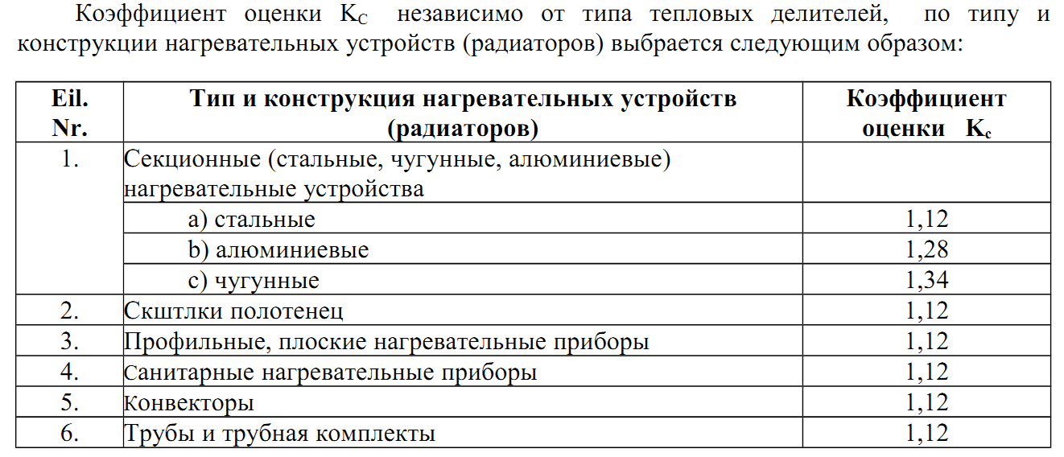
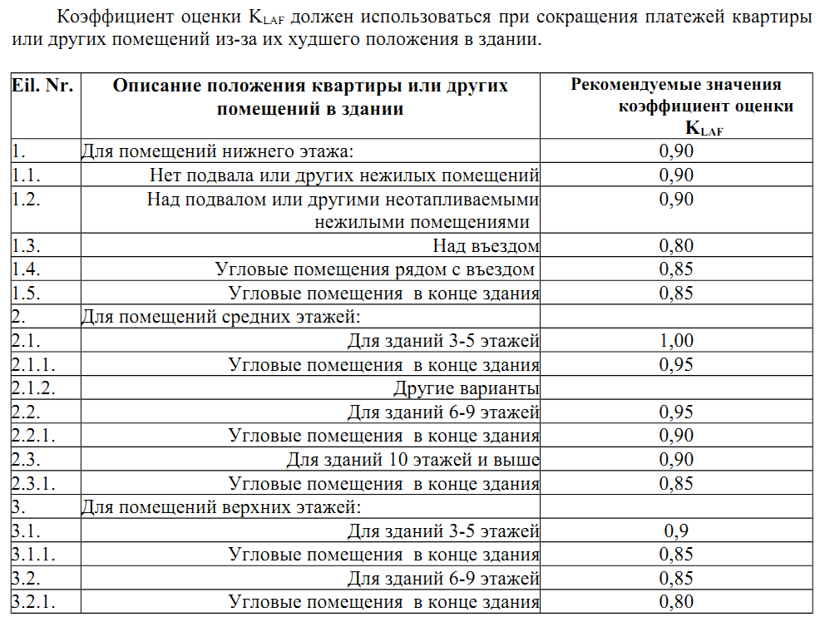
12.2. в соответствии с методом распределения представленного рекомендованного порядка –
потребителями декларированные или считанные показания делителей (DalBŠ) умноженное на коэффициент значения оценки кодов (редуктированных) (Kred):
DalBŠ red = DalBŠ x Kred
здесь Kred – результативный коэффициент значения оценки кодов (редуктированных) рассчитывается умножая коэффициент тепловой отдачи радиатора (KQ),
коэффициент оценки теплового соединения температурных датчиков (KC), коэффициент оценки для помещений с более низкими температурами (KT) и коэффициент оценки положения комнаты в здании (KLAF):
Kred = KQ x KC x KT x KLAF
здесь KQ - коэффициент тепловой отдачи радиатора, определяется по данным сертифицированной лаборатории;
KC - коэффициент оценки теплового соединения температурных датчиков, определяется методом распределения, изложенным в рекомендации приложения № 1;
KT - коэффициент оценки для помещений с более низкими температурами, определяется методом распределения, изложенным в рекомендации приложения № 2;
KLAF - коэффициент оценки положения комнаты в здании, определяется методом распределения, изложенным в рекомендации приложения № 3;

